상품제안서
디자인멀티탭(개별4구) | 상품코드: S22776

 |  |  |  |  |  |  | 02-713-8555 | www.synergygift.co.kr
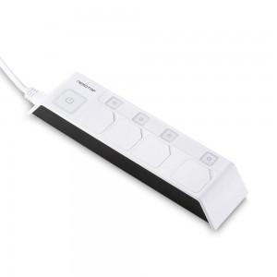 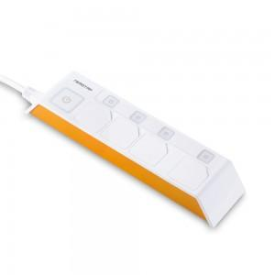 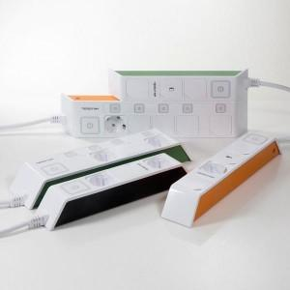

【상세/제작정보】

【인쇄/포장옵션】 | 레이저, 스티커 / 포장지포장

【공급단가】 | 수량 | 50~ | 100~ | 500~ | 1,000~ | 2,000~
*VAT별도 | 1.5M | 21,600원 | 20,800원 | 20,000원 | 19,200원 | 18,720원
 | 3M | 23,490원 | 22,620원 | 21,750원 | 20,880원 | 20,350원
 | 5M | 25,780원 | 24,830원 | 23,870원 | 22,920원 | 22,340원

【상품 URL】 | https://www.synergygift.co.kr:443/src/goods_detail.php?gdno=22776

